美術規格
物件類型
類別 | 規則 | 規則
Enemy | 敵人 | 踩在敵人上方時玩家可以跳躍
Ground | 地面 | 踩在地面上方時玩家可以跳躍

物件碰撞規則
有打勾可以碰撞
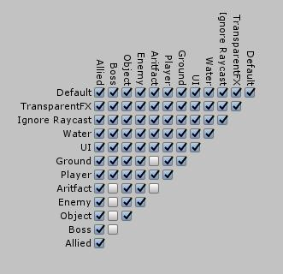 Enemy

